ČEZ protokol o instalaci TČ
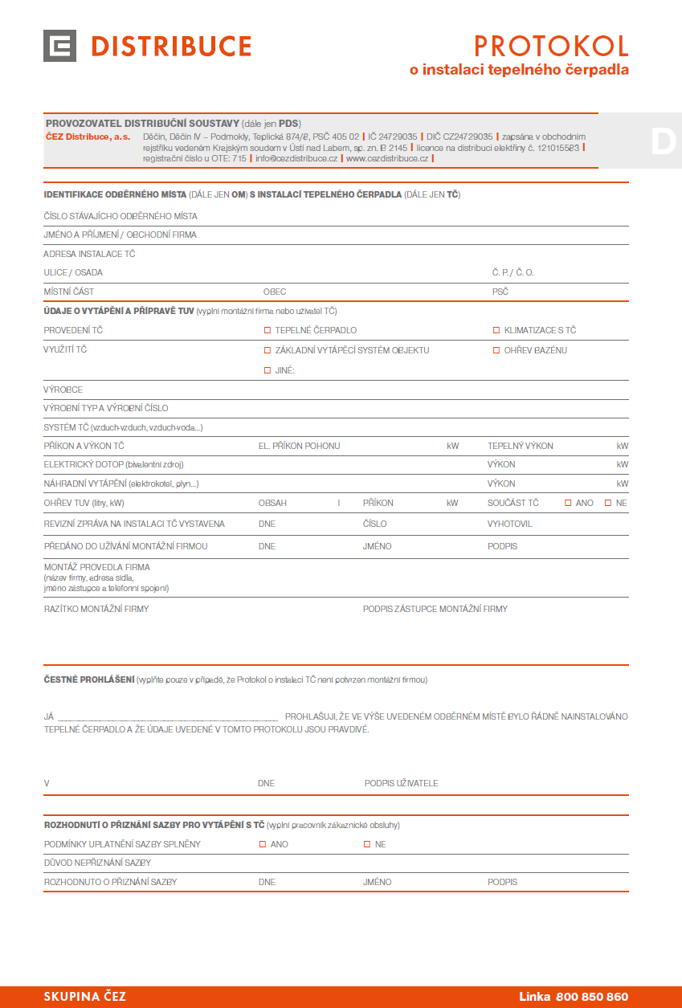

č. 1

č. 2
č. 3
č. 4
č. 5
č. 6

č. 7
č. 8

č. 9
č . 10

ČEZ žádost o připojení
Zobrazena jen část formuláře ČEZ

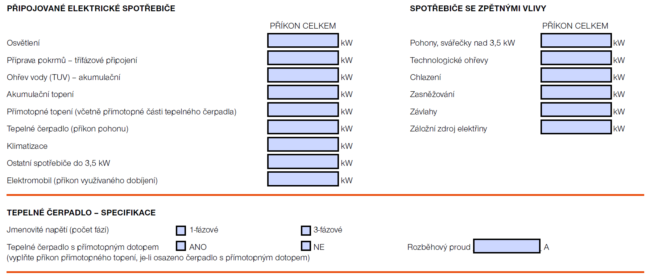

č. 5

č. 11
č. 7
č. 12

EON žádost o připojení
Zobrazena jen část formuláře EON
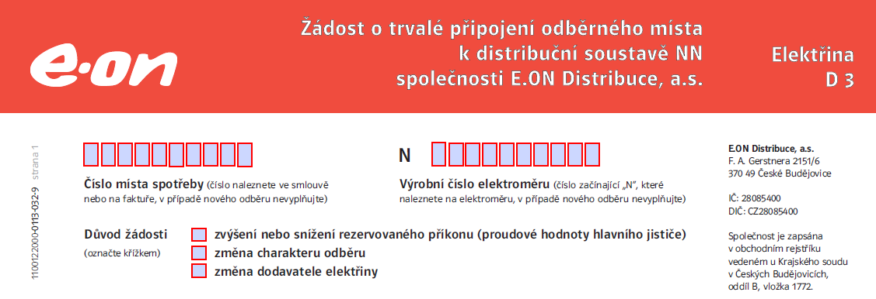

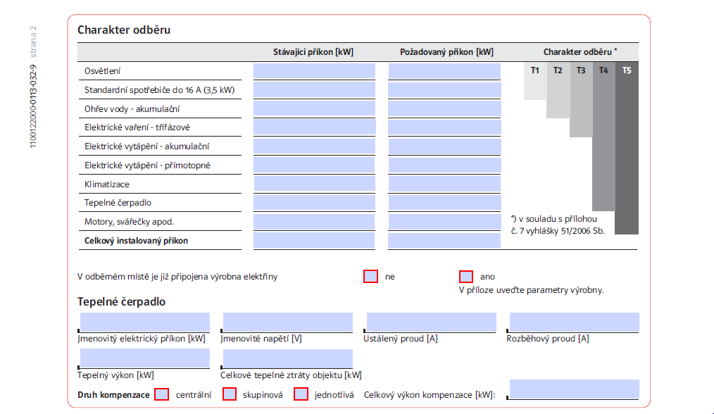

č. 5

č. 5
č. 11
č. 13
č. 12

č. 6

